変更内容（立替金控除票）
2023年9月28日
今回 2024年3月14日
余白サイズの印刷設定
書式改定箇所

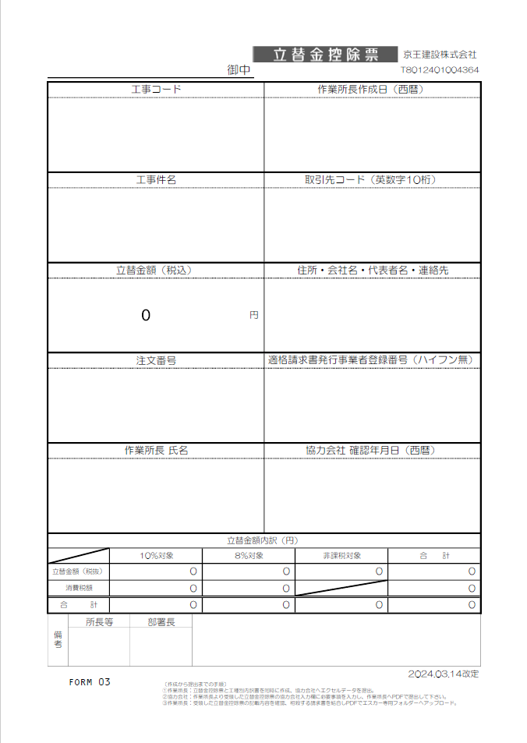
立替金控除票

【変更箇所】
①工種別内訳書の工種コードに重複入力制限機能を設定
②工種別内訳書の税抜金額に0円入力制限機能を設定

☆請求書処理電子化システム”エスカー”について
【PDF変換の注意点】
・エクセルはプリントアウトせず、直接PDF変換して下さい。
・PDF変換の際、プリンターは『Microsoft Print to PDF 』
を使用して下さい。
※『エクスポート』でPDF変換をしないで下さい。
（エスカーの誤作動防止の為）
【PDF変換 手順】
①エクセルの左上『ファイル』から『印刷』を開く。
②プリンターは『Microsoft Print to PDF』を選択。
③『ページ設定』から『ページ』、『余白』が下記の数値に設定
されているか確認。（異なる場合は修正）
④『印刷』をクリック。
⑤PDF変換完了。

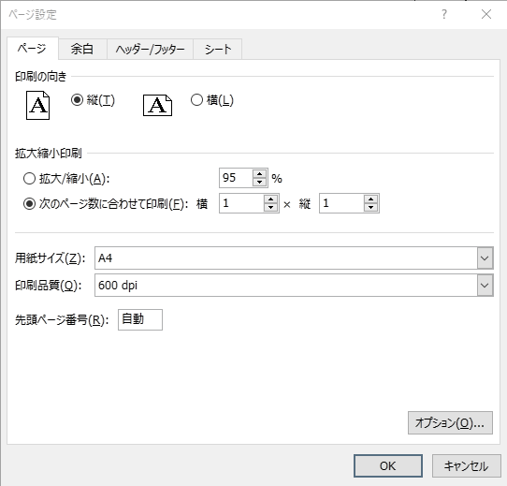


初期値
初期値

変更内容（《建築》工種別内訳書 立替金控除票）
2023年9月28日
今回 2024年3月14日
余白サイズの印刷設定
書式改定箇所

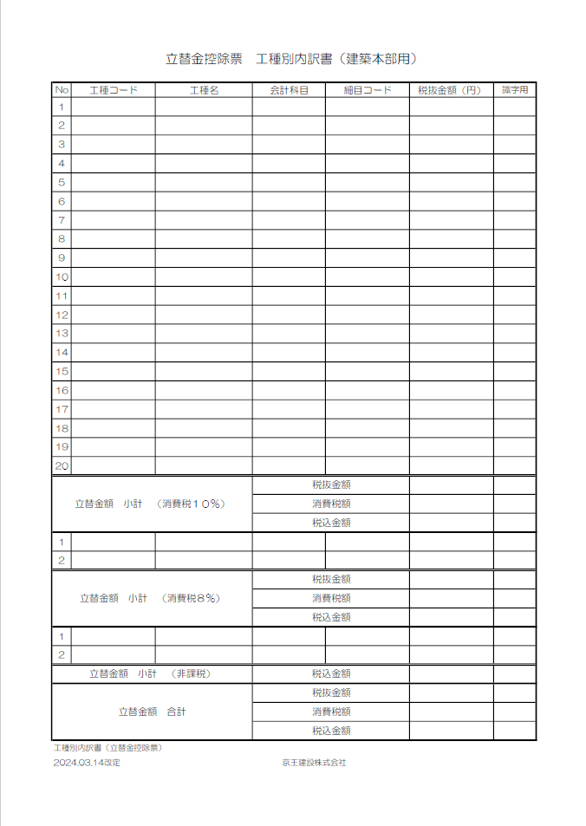
立替金控除票 工種別内訳書

【変更箇所】
①工種別内訳書の工種コードに重複入力制限機能を設定
②工種別内訳書の税抜金額に0円入力制限機能を設定

☆請求書処理電子化システム”エスカー”について
【PDF変換の注意点】
・エクセルはプリントアウトせず、直接PDF変換して下さい。
・PDF変換の際、プリンターは『Microsoft Print to PDF 』
を使用して下さい。
※『エクスポート』でPDF変換をしないで下さい。
（エスカーの誤作動防止の為）
【PDF変換 手順】
①エクセルの左上『ファイル』から『印刷』を開く。
②プリンターは『Microsoft Print to PDF』を選択。
③『ページ設定』から『ページ』、『余白』が下記の数値に設定
されているか確認。（異なる場合は修正）
④『印刷』をクリック。
⑤PDF変換完了。




初期値
初期値

立替金控除票「記載説明」
会社名
今回 改定無しし
 |  |  |  |  |  |  |  | 立替金控除票 |  |  | 京王建設株式会社
 |  |  |  |  |  | 御中 |  |  |  |  | T8012401004364

工事コード |  |  |  |  |  |  |  | 作業所長作成日（西暦）
注文書に記載された｢-｣(ﾊｲﾌﾝ)含め
12桁を半角入力
半角入力 → 例：2024/4/16

工事件名 |  |  |  |  |  |  |  | 取引先コード（英数字10桁）
正式工事件名を入力
KKCで始まる10桁を半角入力
※必ず先頭の3桁は KKC
例：KKCB012345

所在地
会社名
代表者名
連絡先電話番号
立替金額（税込） |  |  |  |  |  |  |  | 住所・会社名・代表者名・連絡先
0 |  |  |  |  |  |  | 円

注文番号 |  |  |  |  |  |  |  | 適格請求書発行事業者登録番号（ハイフン無）
注文書に表示の半角入力
T で始まる14桁を半角入力

作業所長 氏名 |  |  |  |  |  |  |  | 協力会社 確認年月日（西暦）
作業所長 氏名
半角入力 → 例：2023/10/16

立替金額内訳（円）
 |  | 10％対象 |  |  | 8％対象 |  |  |  | 非課税対象 | 合 計
立替金額（税抜） |  | 0 |  |  | 0 |  |  |  | 0 | 0
消費税額 |  | 0 |  |  | 0 |  |  |  |  | 0
合 計 |  | 0 |  |  | 0 |  |  |  | 0 | 0
：色付欄は協力会社の方が入力
：色付欄は所長等が入力 お
備考 | 所長等 |  | 部署長
〇〇所長 〇〇課長
所長等、部署長の氏名を入力
FORM 03 |  |  |  |  |  |  |  |  |  |  |  | 2024.03.14改定
 |  |  |  | 〔作成から提出までの手順〕 ①作業所長：立替金控除票と工種別内訳書を同時に作成、協力会社へエクセルデータを提出。 ②協力会社：作業所長より受領した立替金控除票の協力会社入力欄に必要事項を入力し、作業所長へPDFで提出して下さい。 ③作業所長：受領した立替金控除票の記載内容を確認、相殺する請求書を結合しPDFでエスカー専用フォルダーへアップロード。

工種別内訳(立替金控除票)「記載説明」
立替金控除票 工種別内訳書（建築本部用）

自動表示
自動表示
自動
表示
No | 工種コード | 工種名 | 会計科目 | 細目コード | 税抜金額（円） | 識字用
1
2
工種コードは
所長等に確認
「会計科目の選択」
会計科目説明
資料に従い
一覧より選択
請求する工種
毎の税抜金額
を入力
3
4
5
6
7
8
①
②
9
重複入力不可
を設定
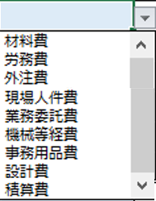
0円入力不可
を設定
10
11
12
13
14
15
16
17
18
19
20
立替金額 小計 （消費税１０％） |  |  | 税抜金額
 |  |  | 消費税額
 |  |  | 税込金額
1
2
立替金額 小計 （消費税８％） |  |  | 税抜金額
 |  |  | 消費税額
 |  |  | 税込金額
1
2
立替金額 小計 （非課税） |  |  | 税込金額
立替金額 合計 |  |  | 税抜金額
 |  |  | 消費税額
 |  |  | 税込金額
工種別内訳書（立替金控除票）
2024.03.14改定 |  |  | 京王建設株式会社

会計科目説明資料（建築用）
会計科目説明資料
 |  |  |  |  | ※各会計科目の説明と例についての詳細は「勘定科目処理要領」をご参照下さい。
各工種で選択する「会計科目」について
No. | 工種コード | 工種名 | ﾌﾟﾙﾀﾞｳﾝﾒﾆｭｰ から選択変更 の会計科目 | 細目コード | 例示

例1 | AA0002 | 仮設物費 | 材料費 | 0000000110 | 仮設材賃借料、現場内の安全標識などの施工するため直接購入した仮設材等
 |  |  | 労務費 | 0000000120 | 鳶、土工等で作業のみ（簡単な工具含む）
 |  |  | 外注費 | 0000000130 | 仮設材賃借料と仮設材架払い作業費を合わせる場合（材工の場合）
 |  |  | 機械等経費 | 0000000320 | 自社所有または、社外から借りた機械等の使用料・点検・整備・修理等

例2 | AA0003 | 動力用水設備費 | 材料費 | 0000000110 | 動力用水設備賃借料、動力用水設備費などの施工するため直接購入した足場材等
 |  |  | 労務費 | 0000000120 | 仮設電気工、仮設機械設備工等で作業のみ（簡単な工具含む）
 |  |  | 外注費 | 0000000130 | 仮設電気工、仮設機械設備工等で材工の場合
 |  |  | 機械等経費 | 0000000320 | 自社所有または、社外から借りた機械等の使用料・点検・整備・修理等

例3 | BB0102 | 足場費 | 材料費 | 0000000110 | 足場材賃借料、仮設足場材料費などの施工するため直接購入した足場材等
 |  |  | 労務費 | 0000000120 | 鳶、土工等で作業のみ（簡単な工具含む）
 |  |  | 外注費 | 0000000130 | 足場材賃借料と足場材架払い作業費を合わせる場合（材工の場合）
 |  |  | 機械等経費 | 0000000320 | 自社所有または、社外から借りた機械等の使用料・点検・整備・修理等

例4 | BB0103 | 災害防止施設費 | 材料費 | 0000000110 | 災害防止施設賃借料、災害防止施設費などの施工するため直接購入した足場材等
 |  |  | 労務費 | 0000000120 | 鳶、土工等で作業のみ（簡単な工具含む）
 |  |  | 外注費 | 0000000130 | 災害防止施設賃借料と災害防止施設架払い作業費を合わせる場合（材工の場合）
 |  |  | 機械等経費 | 0000000320 | 自社所有または、社外から借りた機械等の使用料・点検・整備・修理等

例5 | BB0301 | コンクリート工事 | 材料費 | 0000000110 | 本工事材料費などの施工するため直接購入した生コン材や素材等
 |  |  | 労務費 | 0000000120 | 鳶、土工等で作業のみ（簡単な工具含む）
 |  |  | 外注費 | 0000000130 | 作業と共に協力会社が自ら材料や機械なども供給する場合
 |  |  | 機械等経費 | 0000000320 | 自社所有または、社外から借りた機械等の使用料・点検・整備・修理等

例6 | BB0302 | 型枠工事 | 材料費 | 0000000110 | 本工事材料費などの施工するため直接購入した型枠材や素材等
 |  |  | 労務費 | 0000000120 | 大工等で作業のみ（簡単な工具含む）
 |  |  | 外注費 | 0000000130 | 作業と共に協力会社が自ら材料や機械なども供給する場合
 |  |  | 機械等経費 | 0000000320 | 自社所有または、社外から借りた機械等の使用料・点検・整備・修理等

例7 | BB0303 | 型枠工事 | 材料費 | 0000000110 | 本工事材料費などの施工するため直接購入した鉄筋材や素材等
 |  |  | 労務費 | 0000000120 | 鉄筋工等で作業のみ（簡単な工具含む）
 |  |  | 外注費 | 0000000130 | 作業と共に協力会社が自ら材料や機械なども供給する場合
 |  |  | 機械等経費 | 0000000320 | 自社所有または、社外から借りた機械等の使用料・点検・整備・修理等

例8 | BB0304 | 鉄骨工事 | 材料費 | 0000000110 | 本工事材料費などの施工するため直接購入した鉄骨材や素材等
 |  |  | 労務費 | 0000000120 | 鉄骨鳶等で作業のみ（簡単な工具含む）
 |  |  | 外注費 | 0000000130 | 作業と共に協力会社が自ら材料や機械なども供給する場合
 |  |  | 機械等経費 | 0000000320 | 自社所有または、社外から借りた機械等の使用料・点検・整備・修理等

例9 | BB0408 | 左官工事 | 材料費 | 0000000110 | 本工事材料費などの施工するため直接購入した鉄骨材や素材等
 |  |  | 労務費 | 0000000120 | 左官工等で作業のみ（簡単な工具含む）
 |  |  | 外注費 | 0000000130 | 作業と共に協力会社が自ら材料や機械なども供給する場合
 |  |  | 機械等経費 | 0000000320 | 自社所有または、社外から借りた機械等の使用料・点検・整備・修理等

例10 | TT01 | 人件費 | 現場人件費 | 0000000240 | 現場技術員（社員）の人件費
 |  |  | 業務委託費 | 0000000270 | 派遣社員人件費
 |  |  | 積算費 | 0000000340 | 積算外注費
 |  |  | 設計費 | 0000000350 | 設計外注費（設計単独は外注費）、現場施工図の外注費、パース料、模型等

例11 | TT0201 | 事務用品費 | 事務用品費 | 0000000510 | 筆記用具など、購入単価20万円未満の事務用の備品・機器・消耗品

